Sheet1
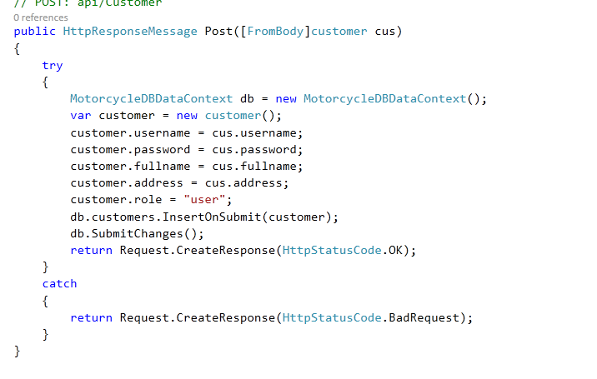
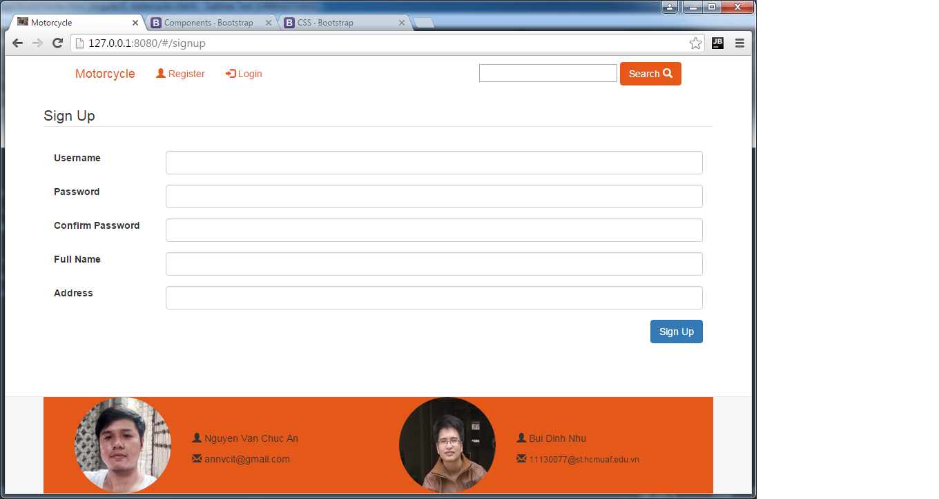
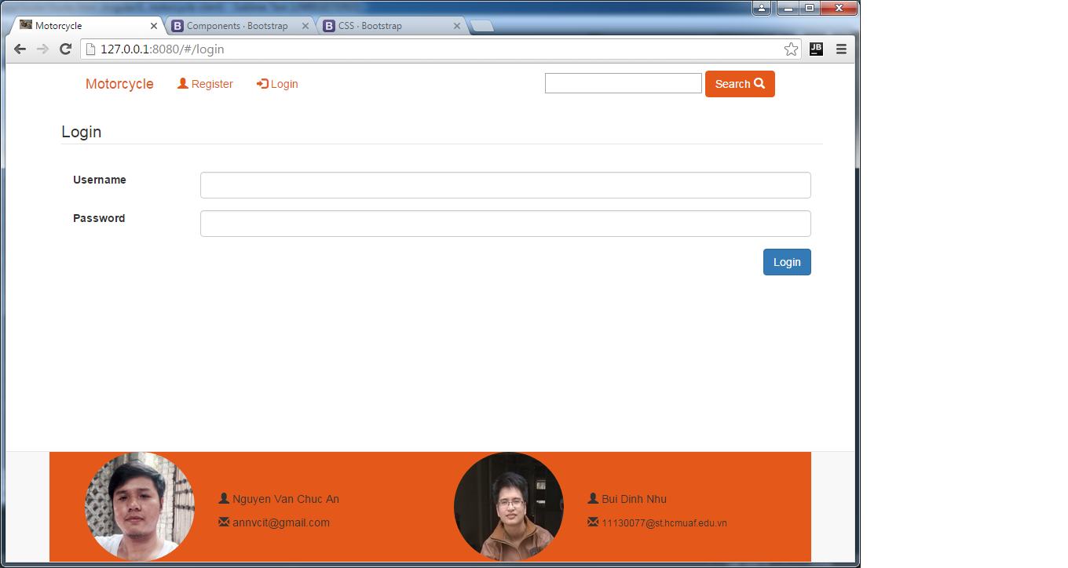
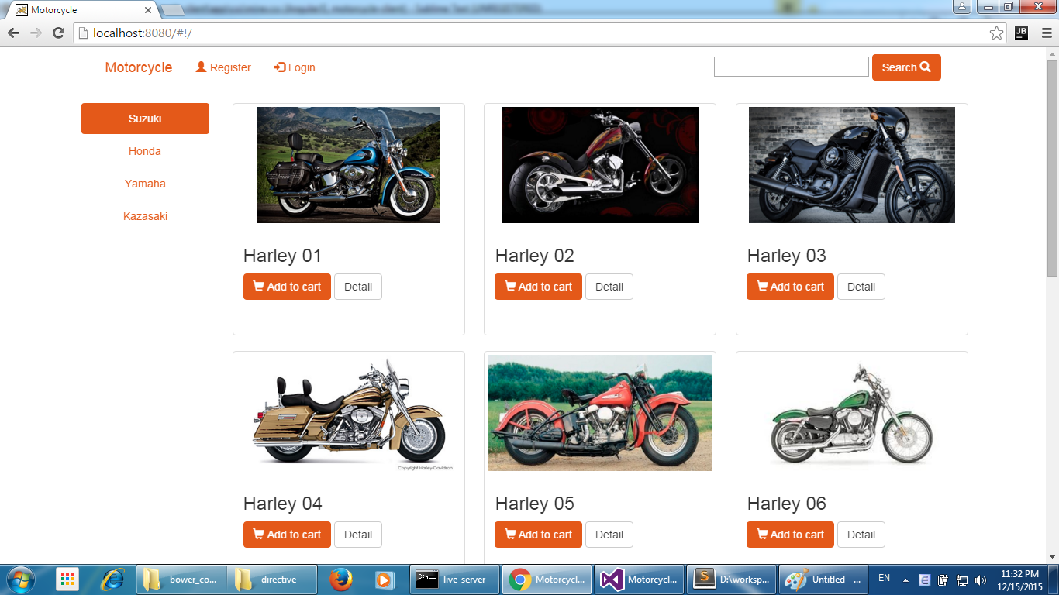
members

1 | Nguyen Van Chuc An | 11130001
2 | Bui Dinh Nhu | 11130077

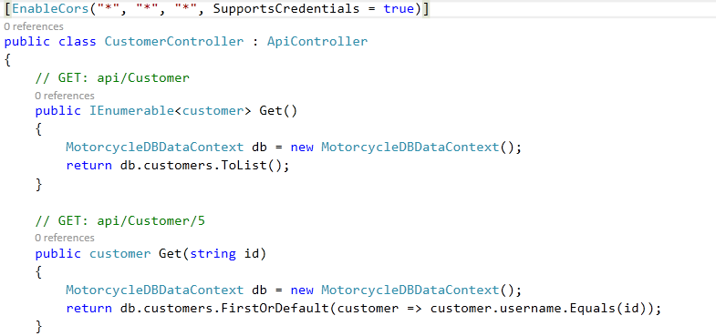
# | Task name | Assignee
1 | code phần đăng ký server và lưu xuống database | An
2 | code phần đăng ký client | An
3 | code phần login client | Nhu
4 | Hiển thị các item trên hompage | Nhu

